信用交易
融资融券市场交易数据统计(2024-07-04)

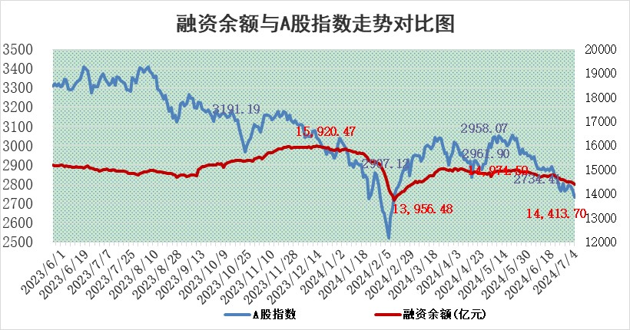
标的证券 | 融资融券余额（亿元） | 融资余额（亿元） | 融券余额（亿元） | 融资买入额（亿元） | 融资融券规模变化（亿元） | 融资余额增幅(‰) | 融券余额增幅(%)
统计数据 | 14,741.16 | 14,413.70 | 317.02 | 437.30 | -68.10 | -4.53 | -0.78

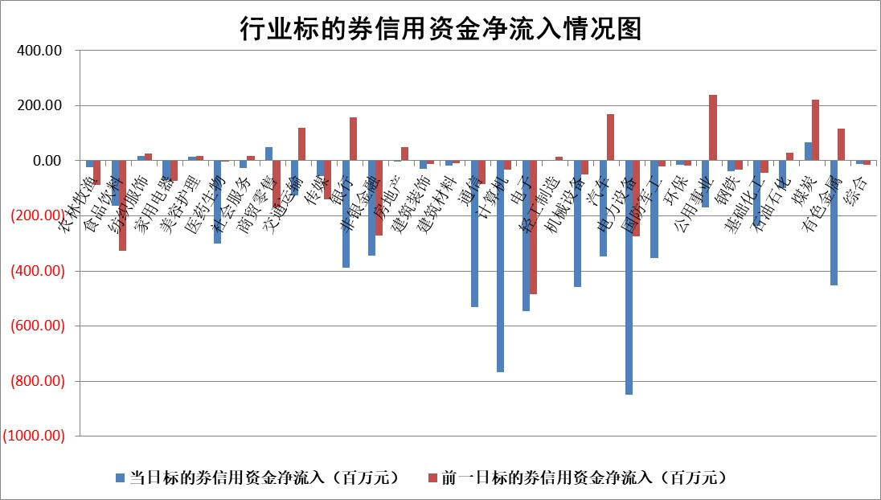

 |  |  |  |  |  |  |  | 2

 |  |  |  |  |  |  |  | 5
标的基金代码 | 标的基金简称 | 融资余额/市值(%) | 融资余额增幅(%) | 融资买入额/成交金额(%) | （融资余额净增额-融券余额净增额）/市值(‱) | 融券余额降幅(%) | ABS[（融资余额净增额-融券余额净增额）/市值净增额-1](%)
159902 | 华夏中小板ETF | 1.32 | -0.85 | 0.03 | -1.12 | 0.59 | 98.10
159915 | 易方达创业板ETF | 2.32 | 0.98 | 206458.14 | 2.20 | -1.76 | 103.19
159919 | 嘉实沪深300ETF | 0.67 | 2.64 | 9.95 | 1.44 | -7.96 | 92.50
159920 | 华夏恒生ETF | 39.81 | -0.46 | 6.30 | -18.26 | -0.46 | 156.61
159922 | 嘉实中证500ETF | 0.41 | -1.86 | 4.86 | -20.65 | -17.34 | 93.33
159925 | 南方沪深300ETF | 0.27 | 36.28 | 3.50 | 7.35 | 0.40 | 107.36
159928 | 消费ETF | 1.15 | -0.08 | 1.48 | -0.07 | 1.15 | 99.91
159934 | 易方达黄金ETF | 85.47 | -0.08 | 1.40 | -7.00 | 0.00 | 125.89
159939 | 全指信息技术ETF | 0.83 | -5.45 | 25.99 | -4.79 | 0.00 | 97.69
159940 | 全指金融地产ETF | 0.13 | 0.24 | 0.00 | 0.03 | 0.00 | 100.03
159995 | 半导体芯片ETF | 2.46 | 0.78 | 170.02 | 2.07 | 1.13 | 101.72
159997 | 天弘中证电子ETF | 2.07 | -1.00 | 3.01 | -2.09 | 1.04 | 96.85
159998 | 天弘中证计算机主题ETF | 0.69 | 4.34 | 0.04 | 3.27 | 2.21 | 101.15
510050 | 华夏上证50ETF | 3.95 | -0.36 | 100.26 | -1.14 | 10.56 | 98.46
510180 | 华安上证180ETF | 0.46 | -0.29 | 0.43 | -0.12 | 1.78 | 99.61
510880 | 华泰柏瑞红利ETF | 0.29 | -4.78 | 3.14 | -1.48 | -2.89 | 97.06
510900 | 易方达恒生H股ETF | 47.73 | -0.31 | 1.21 | -14.76 | 0.00 | 113.23
511010 | 5年期国债ETF | 6.21 | 0.00 | 0.02 | 0.02 | 0.00 | 100.32
511380 | 可转债及可交换债券ETF | 2.05 | 5.10 | 72.69 | 9.97 | 0.81 | 125.84
512000 | 全指证券ETF | 9.71 | -0.10 | 23.22 | -1.31 | -3.22 | 99.20
512010 | 沪深300医药卫生ETF | 6.98 | -0.74 | 170.77 | -4.97 | 2.24 | 96.91
512070 | 沪深300非银ETF | 2.43 | -0.89 | 155.54 | -2.15 | 0.81 | 98.22
512400 | 南方中证申万有色金属ETF | 1.81 | -8.65 | 1.57 | -18.33 | -5.20 | 71.70
512580 | 广发中证环保产业ETF | 1.39 | 2.34 | 0.29 | 3.26 | 1.16 | 102.37
512660 | 国泰中证军工ETF | 2.81 | -0.16 | 15.29 | 1.48 | 7.25 | 101.33
512800 | 华宝中证银行ETF | 11.26 | -1.87 | 2.48 | -26.28 | -17.33 | 208.21
512980 | 广发中证传媒ETF | 1.89 | -0.30 | 446.02 | -1.00 | -4.99 | 99.68
515030 | 华夏中证新能源汽车ETF | 2.78 | -0.43 | 5.76 | -1.00 | 1.28 | 99.34
515050 | 华夏中证5G通信主题ETF | 0.91 | -4.59 | 8.47 | -4.40 | -0.12 | 86.63
515070 | 华夏中证人工智能ETF | 2.93 | -2.22 | 5.31 | -5.94 | 1.11 | 88.38
标的股票比较指标 |  | 融资余额/流通A股市值(%) | 融资余额增幅(%) | 融资买入额/成交金额(%) | （融资余额净增额-融券余额净增额）/流通A股市值(‱) | 融券余额降幅(%) | ABS[（融资余额净增额-融券余额净增额）/流通A股市值净增额-1](%)
前十名标的个股 |  | 仁东控股 | 美邦服饰 | 华设集团 | 创益通 | 广汇汽车 | 涛涛车业
 |  | 容百科技 | 创益通 | 恩威医药 | 美邦服饰 | 鼎龙科技 | 苏盐井神
 |  | 中研股份 | 品渥食品 | 嘉和美康 | 森鹰窗业 | 节能铁汉 | 山西焦煤
 |  | 雅博股份 | 上声电子 | 上声电子 | 中兰环保 | 侨源股份 | 道通科技
 |  | 纽泰格 | 森鹰窗业 | 泛微网络 | 恩威医药 | 睿昂基因 | 亨通光电
 |  | 东方通 | 森赫股份 | 轻纺城 | 嘉和美康 | 亚泰集团 | 长川科技
 |  | 华安鑫创 | 迪哲医药 | 德龙激光 | 本川智能 | 我爱我家 | 嘉和美康
 |  | 阿尔特 | 瑞松科技 | 嘉泽新能 | 华设集团 | 湖北广电 | 远信工业
 |  | 元道通信 | 杭电股份 | 纳微科技 | 北方长龙 | 安必平 | 沃尔核材
 |  | 万得凯 | 三维天地 | 中油资本 | 瑜欣电子 | 博迈科 | 钜泉科技
后十名标的个股 |  | 鹏都农牧 | 聚赛龙 | 普利制药 | 聚赛龙 | 综艺股份 | 水晶光电
 |  | 中银绒业 | 华明装备 | 威创股份 | 华钰矿业 | 嘉必优 | 盛帮股份
 |  | 锦州港 | 逸豪新材 | 东旭光电 | 铜冠铜箔 | 晓程科技 | 华工科技
 |  | 中泰化学 | 正强股份 | 东旭蓝天 | 华研精机 | 瑞斯康达 | 安洁科技
 |  | 特发信息 | 华研精机 | 鹏都农牧 | 万得凯 | 灿瑞科技 | 兆易创新
 |  | 海峡创新 | 涛涛车业 | 中银绒业 | 正强股份 | 雪峰科技 | 明星电力
 |  | 傲农生物 | 华钰矿业 | 锦州港 | 标榜股份 | 果麦文化 | 贵广网络 | ;
 |  | 超华科技 | 标榜股份 | 中泰化学 | 思泉新材 | 固高科技 | 中核科技
 |  | 华微电子 | 恒工精密 | 特发信息 | 逸豪新材 | 兆日科技 | 克来机电
 |  | 证通电子 | 思泉新材 | 海峡创新 | 中科磁业 | 交通银行 | 航天长峰
说明：1.以上普通交易数据和信用交易数据皆以交易日收盘后数据为基准；2.上述标的证券总数据只计算标的证券市场总数据，不包括从标的证券中调出去标的证券数据，所以与交易所公布的总值略有不同； 3.上述行业采用申万一级行业分类；4.以上标的基金和标的个股中比较的6个指标值中：前5个（从左至右）为正向指标，值越大排名越靠前；第6个为逆向指标，值越小，排名越靠前；5.第6个指标中ABS[]表示求绝对值，其主要用于考量信用资金相对净流入对股价相对净变化的贡献程度；6.数据来源：wind，交易所。

 | 证券代码 | 新增融资余额 | 融资买入额 | 融资买入增幅前10
远大智能 | 002689 | 28175353 | 42268582 | 199%
亚太股份 | 002284 | 21555247 | 34242865 | 82%
赛诺医疗 | 688108 | 72122899 | 101076547 | 78%
湖南发展 | 000722 | 66023557 | 137112987 | 75%
柘中股份 | 002346 | 14584119 | 36845980 | 58%
国城矿业 | 000688 | 24683149 | 48240585 | 54%
兆新股份 | 002256 | 1985058 | 4066269 | 52%
凯美特气 | 002549 | 33806472 | 61340055 | 52%
华昌达 | 300278 | 13474542 | 19303225 | 48%
新华联 | 000620 | 27311937 | 39201759 | 43%

 | 证券代码 | 新增融资余额 | 融资买入额 | 融资买入增幅前10
兔宝宝 | 002043 | 73310337 | 89923983 | 334%
捷昌驱动 | 603583 | 26026415 | 31686727 | 262%
湘财股份 | 600095 | 94196837 | 132280449 | 252%
中谷物流 | 603565 | 49103883 | 60098371 | 234%
中青宝 | 300052 | 24215352 | 31377809 | 98%
顾家家居 | 603816 | 138518545 | 188424210 | 78%
喜临门 | 603008 | 31503289 | 48351944 | 77%
财信发展 | 000838 | 10831830 | 17666790 | 74%
苏州银行 | 002966 | 10578096 | 19143736 | 72%
金诚信 | 603979 | 23858538 | 36098133 | 60%

